CORRECIONES MIGUEL HERRERA
RECIBO | FACTURA : | IMPORTE |  | FACTURA DUPLICADA
21-Aug-20 | F- | $8,515.70 | RES | sin factura
9-Sep-20 | F- | $22,244.02 | RES | sin factura
30-Sep-20 | F-30 Miguel Herrera | $24,303.21 | RES | cancelar F-27
3-Oct-20 | F-31 Miguel Herrera | $7,065.88 | RES | cancelar F-29
5-Oct-20 | F- Miguel Herrera | $17,235.91 | RES | ???
7-Oct-20 | F- 37 Miguel Herrera | $19,285.30 | RES
8-Oct-20 | F- 40 Miguel Herrera | $4,194.24 | RES | 61.38 Kg x 68= $ 4,173.84 VALOR CORRECTO
10-Oct-20 | F- 38 Miguel Herrera | $22,161.23 | RES

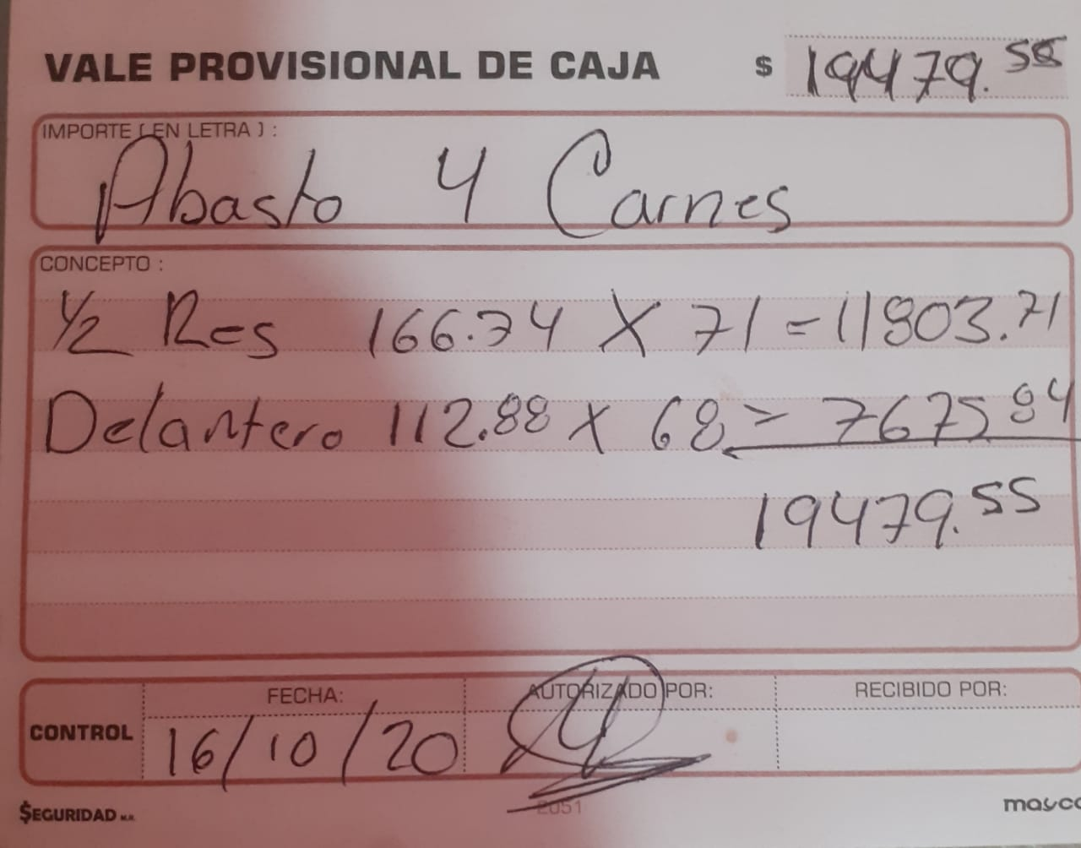

 | 166.74 | $71.00 | $11,838.54
 | 112.88 | $68.00 | $7,675.84
 |  |  | $-
 |  | valor correcto | $19,514.38

